关系图
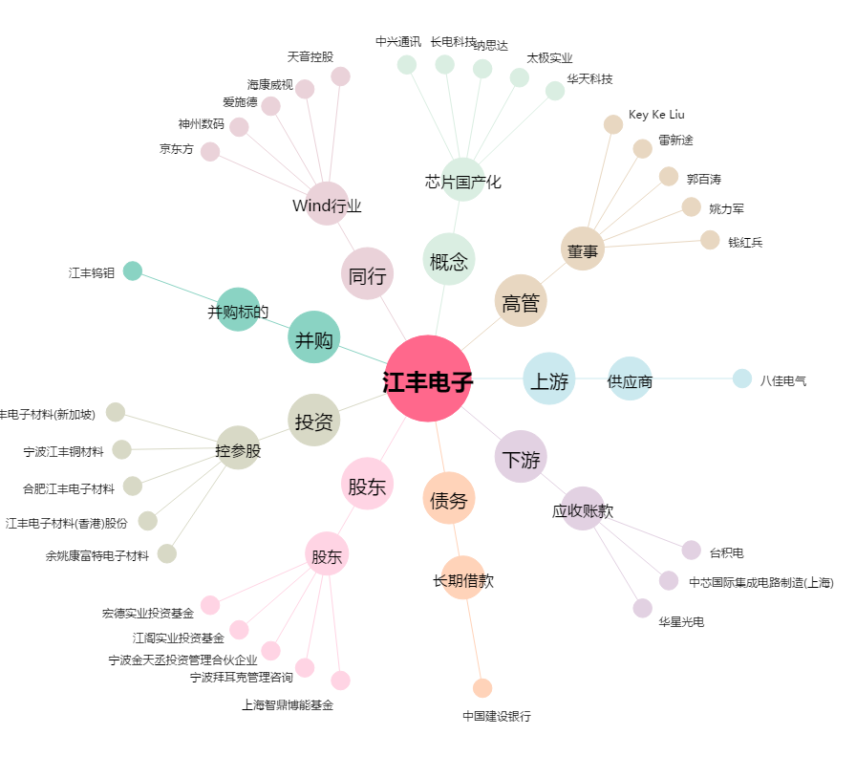
江丰电子[300666.SZ] - 关系概览图

